888-DFF
CARGO 888
NOTA: RECUERDE QUE EL PACKING LIST DEBE IR COMPLETAMENTE DILIGENCIADO EN ESPAÑOL, RECUERDE EL NO CUMPLIEMIENTO DEL MISMO RETRASARA EL DESPACHO
尊敬的客户您好！为了以后更好的为您服务，请务必把此装箱单的每个选项务必填写清楚，件数，装箱数，体积，重量，务必精准不可以有偏差，谢谢新老客户的理解与支持
日期 | 唛头 | 客户电话 | 目的地城市 | 图片 | 箱号 | 货号 | 西语品名 | 中文品名 | 单位 | 单价 | 总金额 | 材料 | 包装量 | 工厂牌子 | 箱数 | 装箱量 | 总数量 | 箱子规格 |  |  | 体积/箱 | 总体积 | 毛重/箱 | 总重量 | 连续剧
Fecha | MARCA DEL CLIENTE | # TEL./ CLIENTE | CIUDADDESTINO | PHTO | C/N | REF.ART | DESCRIPCION ESPAÑOL | DESCRIPCION CHINO | UNIT | PRECIO. UNIT | PRECIO. TOTAL | MATERIAL | UNIDADES X EMPAQUE | MARCA DEL PRODUCTO | CAJAS | CANT POR CAJA | CANT. TOTAL | MEDIDA DE CAJA |  |  | CBM | CBM.TT | G.W. | G.W.TT | Serial
2025-03-02T21:00:05.000Z | JNC | "+57 3174049356 | pereira - risaralda | 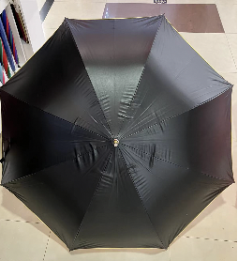 | 0 | 15636-1 | SOMBRILLAS | 雨伞 | pcs | 0 | 0 | 0 | 0 | 138 | 5 | 60 | 360 | 15 | 24 | 36 | 0.106 | 0.636 | 30 | 180 | ttttt
2025-03-02T21:00:05.000Z | JNC | "+57 3174049356 | 0 | 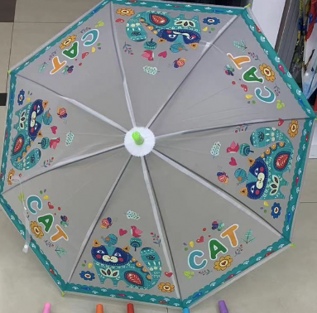 | 0 | 15636-2 | SOMBRILLAS | 雨伞 | pcs | 0 | 0 | 0 | 0 | 0 | 5 | 60 | 300 | 0 | 0 | 0 | 0.055 | 0.275 | 16 | 80 | yyy
2025-03-02T21:00:05.000Z | JNC | "+57 3174049356 | 0 |  | 0 | 15636-2 | SOMBRILLAS | 雨伞 | pcs | 0 | 0 | 0 | 0 | 0 | 3 | 60 | 300 | 0 | 0 | 0 | 0.055 | 0.275 | 16 | 80 | yyy

